Blad1
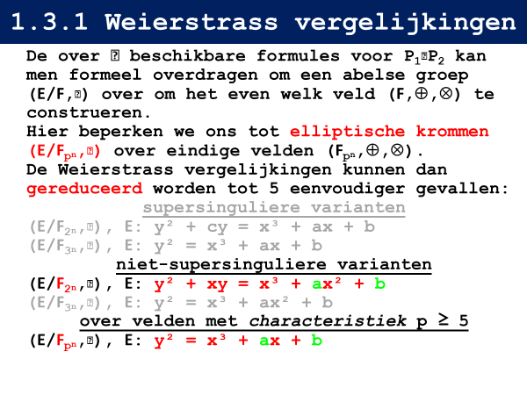
 | Beschouw het veld F8, en de elliptische kromme y²+xy=x³+x²+⑥ over dit veld. De coëfficient ⑥ stel het veldelement voor met index 6, indien μ=x³+x+1 als irreducibele veelterm en ω=x als primitief element van het veld zijn gekozen. Je kan bijgevolg een in §1.2.7 vermelde additieve groepstabel gebruiken. Geef een raming van het aantal punten op de kromme. Bereken achtereenvolgens:

 | 1. De coördinaten van de punten van de elliptische kromme, en duid hierbij aan welke punten inversen zijn van elkaar.
 | 2. De verdubbeling van alle punten.
 | 3. De volledige groepstabel.

Veld | F8
Weier. Vgl. | y² + xy = x³ + 1x² + (6)
Irr. Vltrm | μ=x³+x+1
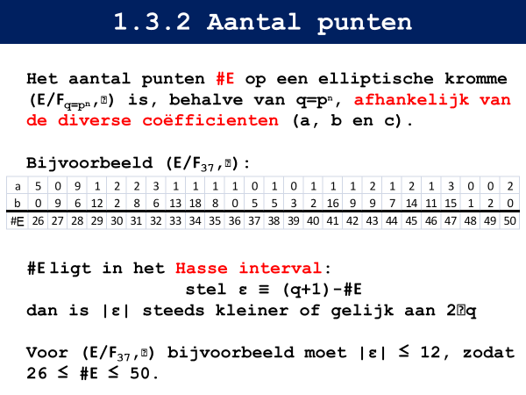

 | a = 1 = (0)
 | b = (6) = x2 + 1 |  |  | bewerkingen | hoe | bv
 |  | x³ + 1x² + (6) |  | (x) * (y) | (x + y) % 7 => (z) | (6) * (3) = (6 + 3) % 7 = (2)
 |  |  |  | (x) / (y) | (x - y) % 7 => (z) | (2) / (6) = (2 - 6) % 7 = (3)
 | DE COORDINATEN |  |  | (x) + (y) | kolom x, rij y => (z) | (2) + (5) = (3)

 |  | x | (0) | (1) | (2) | (3) | (4) | (5) | (6) | ∞
 |  | x2 | (0) * (0) | (1) * (1) | (2) * (2) | (3) * (3) | (4) * (4) | (5) * (5) | (6) * (6) | (∞) * (∞)
 |  |  | = | = | = | = | = | = | = | =
 |  |  | (0) | (2) | (4) | (6) | (1) | (3) | (5) | ∞
 |  | (0) * x2 | (0) * (0) | (0) * (2) | (0) * (4) | (0) * (6) | (0) * (1) | (0) * (3) | (0) * (5) | (0) * (∞)
 |  |  | = | = | = | = | = | = | = | =
 |  |  | (0) | (2) | (4) | (6) | (1) | (3) | (5) | ∞
 |  | x3 | (0) * (0) * (0) | (1) * (1) * (1) | (2) * (2) * (2) | (3) * (3) * (3) | (4) * (4) * (4) | (5) * (5) * (5) | (6) * (6) * (6) | (∞) * (∞) * (∞)
 |  |  | = | = | = | = | = | = | = | =
 |  |  | (0) | (3) | (6) | (2) | (5) | (1) | (4) | ∞
 |  | x³ + (0) * x² + (6) | (0) + (0) + (6) | (3) + (2) + (6) | (6) + (4) + (6) | (2) + (6) + (6) | (5) + (1) + (6) | (1) + (3) + (6) | (4) + (5) + (6) | (∞) + (∞) + (6)
 |  |  | = | = | = | = | = | = | = | =
 |  |  | (6) | (1) | (4) | (6) | ∞ | (2) | (2) | (6)

 |  | y² + xy

 |  | x | (0) | (1) | (2) | (3) | (4) | (5) | (6) | (∞)
 |  | x³ + (0) * x² + (6) | (6) | (1) | (4) | (6) | ∞ | (2) | (2) | (6)
 |  | y = (0) | (0) * (0) + (0) * (0) | (0) * (0) + (1) * (0) | (0) * (0) + (2) * (0) | (0) * (0) + (3) * (0) | (0) * (0) + (4) * (0) | (0) * (0) + (5) * (0) | (0) * (0) + (6) * (0) | (0) * (0) + (∞) * (0)
 |  | (0) | = (0) + (0) | = (0) + (1) | = (0) + (2) | = (0) + (3) | = (0) + (4) | = (0) + (5) | = (0) + (6) | = (0) + (∞)
 |  |  | (∞) | (3) | (6) | (1) | (5) | (4) | (2) | (0)
 |  | y = (1) | (1) * (1) + (0) * (1) | (1) * (1) + (1) * (1) | (1) * (1) + (2) * (1) | (1) * (1) + (3) * (1) | (1) * (1) + (4) * (1) | (1) * (1) + (5) * (1) | (1) * (1) + (6) * (1) | (1) * (1) + (∞) * (1)
 |  | (1) | = (2) + (1) | = (2) + (2) | = (2) + (3) | = (2) + (4) | = (2) + (5) | = (2) + (6) | = (2) + (0) | = (2) + (∞)
 |  |  | (4) | (∞) | (5) | (1) | (3) | (0) | (6) | (2)
 | . | y = (2) | (2) * (2) + (0) * (2) | (2) * (2) + (1) * (2) | (2) * (2) + (2) * (2) | (2) * (2) + (3) * (2) | (2) * (2) + (4) * (2) | (2) * (2) + (5) * (2) | (2) * (2) + (6) * (2) | (2) * (2) + (∞) * (2)
 |  | (2) | = (4) + (2) | = (4) + (3) | = (4) + (4) | = (4) + (5) | = (4) + (6) | = (4) + (0) | = (4) + (1) | = (4) + (∞)
 |  |  | (1) | (6) | (∞) | (0) | (6) | (5) | (2) | (4)
 |  | y = (3) | (3) * (3) + (0) * (3) | (3) * (3) + (1) * (3) | (3) * (3) + (2) * (3) | (3) * (3) + (3) * (3) | (3) * (3) + (4) * (3) | (3) * (3) + (5) * (3) | (3) * (3) + (6) * (3) | (3) * (3) + (∞) * (3)
 |  | (3) | = (6) + (3) | = (6) + (4) | = (6) + (5) | = (6) + (6) | = (6) + (0) | = (6) + (1) | = (6) + (2) | = (6) + (∞)
 |  |  | (4) | (3) | (1) | (∞) | (2) | (5) | (0) | =(6)
 |  | y = (4) | (4) * (4) + (0) * (4) | (4) * (4) + (1) * (4) | (4) * (4) + (2) * (4) | (4) * (4) + (3) * (4) | (4) * (4) + (4) * (4) | (4) * (4) + (5) * (4) | (4) * (4) + (6) * (4) | (4) * (4) + (∞) * (4)
 |  | (4) | = (1) + (4) | = (1) + (5) | = (1) + (6) | = (1) + (0) | = (1) + (1) | = (1) + (2) | = (1) + (3) | = (1) + (∞)
 |  |  | (2) | (6) | (5) | (3) | (∞) | (4) | (0) | (∞)
 |  | y = (5) | (5) * (5) + (0) * (5) | (5) * (5) + (1) * (5) | (5) * (5) + (2) * (5) | (5) * (5) + (3) * (5) | (5) * (5) + (4) * (5) | (5) * (5) + (5) * (5) | (5) * (5) + (6) * (5) | (5) * (5) + (∞) * (5)
 |  | (5) | = (3) + (5) | = (3) + (5) | = (3) + (0) | = (3) + (1) | = (3) + (2) | = (3) + (3) | = (3) + (4) | = (3) + (∞)
 |  |  | (2) | (4) | (1) | (0) | (5) | (∞) | (6) | (∞)
 |  | y = (6) | (6) * (6) + (0) * (6) | (6) * (6) + (1) * (6) | (6) * (6) + (2) * (6) | (6) * (6) + (3) * (6) | (6) * (6) + (4) * (6) | (6) * (6) + (5) * (6) | (6) * (6) + (6) * (6) | (6) * (6) + (∞) * (6)
 |  | (6) | = (5) + (6) | = (5) + (0) | = (5) + (1) | = (5) + (2) | = (5) + (3) | = (5) + (4) | = (5) + (5) | = (5) + (∞)
 |  |  | (1) | (4) | (6) | (3) | (2) | (0) | (∞) | (∞)
 |  | y = (∞) | (∞) * (∞) + (0) * (∞) | (∞) * (∞) + (1) * (∞) | (∞) * (∞) + (2) * (∞) | (∞) * (∞) + (3) * (∞) | (∞) * (∞) + (4) * (∞) | (∞) * (∞) + (5) * (∞) | (∞) * (∞) + (6) * (∞) | (∞) * (∞) + (∞) * (∞)
 |  | (∞) | = (∞) + (∞) | = (∞) + (∞) | = (∞) + (∞) | = (∞) + (∞) | = (∞) + (∞) | = (∞) + (∞) | = (∞) + (∞) | = (∞) + (∞)
 |  |  | (∞) | (∞) | (∞) | (∞) | (∞) | (∞) | (∞) | (∞)
 |  | y |  |  |  |  | (4) |  | (0) | (3)
 |  | y' |  |  |  |  | (∞) |  | (2)

 |  |  | A = ((4), (4)) | A' = ((4), (∞))
 |  |  | B = ((6), (0)) | B' = ((6), (2))
 |  |  | O = ((6), (3))

 | DE VERDUBBELING

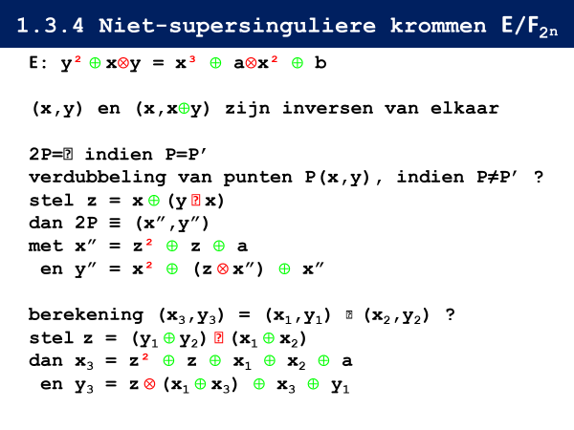
 |  | P | x | y | y/x | z | z2 | x'' | z * x'' | x2 | y'' | 2P
 |  | A | (4) | (4) | (0) | (5) | (3) | (6) | (4) | (1) | (0) | B
 |  | A' | (4) | inf | inf | (4) | (1) | (6) | (3) | (1) | (2) | B'
 |  | B | (6) | (0) | (1) | (5) | (3) | (6) | (4) | (5) | (2) | B'
 |  | B' | (6) | (2) | (3) | (4) | (1) | (6) | (3) | (5) | (0) | B

 | DE GROEPSTABEL

 |  |  | inf | A | A' | O | B | B'
 |  | inf | inf
 |  | A |  | B
 |  | A' |  |  | B'
 |  | O
 |  | B |  |  |  |  | B'
 |  | B' |  |  |  |  |  | B

